상품제안서
모나미 153 리스펙트 리파인 | 상품코드: S28199

 |  |  |  |  |  |  | 02-713-8555 | www.synergygift.co.kr
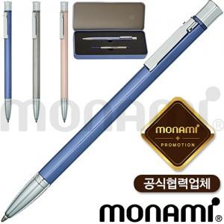 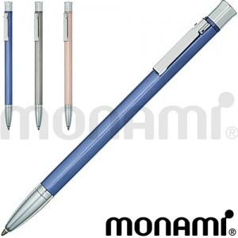

【상세/제작정보】

【인쇄/포장옵션】 | 레이저 / 포장불가능

【공급단가】 | 수량 | 30~ | 50~ | 100~ | 300~ | 500~
*VAT별도 | 단가 | 36,120원 | 35,540원 | 34,680원 | 33,810원 | 33,230원

【상품 URL】 | https://www.synergygift.co.kr:443/src/goods_detail.php?gdno=28199

